M2_Bồn cầu 715x375x735

XD
LAS 508
CÔNG TY CỔ PHẦN KIỂM ĐỊNH CHẤT LƯỢNG XÂY DỰNG TOÀN CẦU
GLOBAL CONSTRUCTION QUALITY INSPECTION JOINT STOCK COMPANY
Trụ sở: Số 9 LK 18 KĐT Văn Khê, P. La Khê, Q. Hà Đông, TP. Hà Nội, Việt Nam
TRUNG TÂM THÍ NGHIỆM VÀ KIỂM ĐỊNH CHẤT LƯỢNG VLXD LAS - XD508
Địa chỉ: Số 24 Liền kề 4 KĐT Đại Thanh, huyện Thanh Trì, TP Hà Nội
Tel: 0988 995 332 - Email: thinghiemvlxd@gmail.com - Website: thinghiemvlxd.vn

HĐKT Số: 01/2022/HĐTN/ISC-GLB |  |  |  |  |  |  |  | TN Số: 02155/2023/TNVL/ISOCERT/LAS508
KẾT QUẢ THÍ NGHIỆM

1. Thông tin do khách hàng cung cấp:
Đơn vị yêu cầu
Địa chỉ
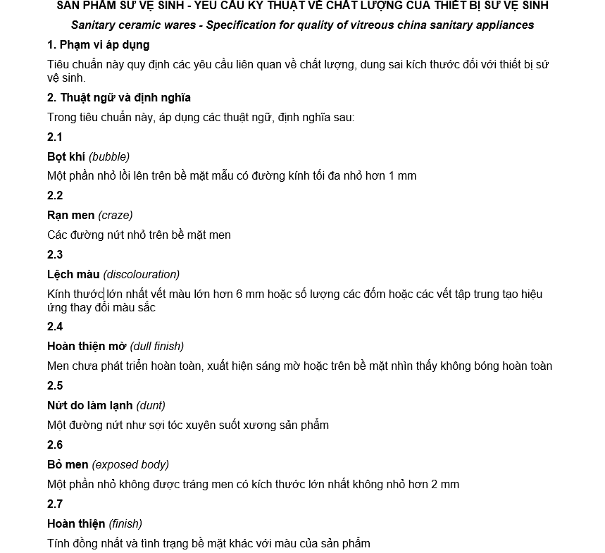
Tên mẫu thử
Tem số
Đơn vị gửi mẫu
Trụ sở
Địa chỉ lấy mẫu
2. Thông tin phòng thí nghiệm cung cấp: |  |  |  |  |  |  |  |  | 2023-10-08
Tiêu chuẩn |  |  | TCVN 12650: 2020, TCVN 12647: 2020
Thiết bị |  |  | THƯỚC CUỘN, THƯỚC CẶP, THƯỚC NIVO, TỦ SẤY, CÂN KỸ THUẬT, NHIỆT KẾ, KHOÁNG CHUẨN THẠCH ANH, VẬT TẢI, ĐỒNG HỒ BẤM GIÂY, BƠM KHÍ NÉN…
Ngày gửi mẫu |  |  | 2023-11-08
Ngày thí nghiệm |  |  | 2023-11-08 | -:- | 2023-11-19
3. Kết quả thử nghiệm, nhận xét:
TT | CHỈ TIÊU THÍ NGHIỆM |  |  |  |  | YÊU CẦU KT TCVN 12647: 2020 |  | KẾT QUẢ

1 | Kích thước mẫu thử |  |  |  |  | Kích thước: (715*375*735)mm |  | -
3 | Yêu cầu tráng men
 |  |  |  |  |  | Bề mặt tiếp xúc với tường hoặc sàn có thể không cần tráng men |  | Đã được tráng men
 |  |  |  |  |  | Với các loại chậu rửa gắn vào tường, các vị trí hỗ trợ giữ sản phẩm trong lò, phần sau của kênh chảy tràn, phần dưới của lỗ xả không cần tráng men |  | -
 |  |  |  |  |  | Các thiết bị có thể có các phần không tráng men nhưng các bề mặt không tráng men phải không nhìn thấy được khi thiết bị đã lắp đặt theo cách thông thường |  | -
4 | Dung sai
 |  |  |  |  |  | Với kích thước không nhỏ hơn 75 mm, ± 2 %. |  | -0.98%
 |  |  |  |  |  | Với kích thước nhỏ hơn 75 mm, ± 5 % |  | -
 |  |  |  |  |  | Chiều cao lỗ thoát của bẫy nước hoặc bề mặt ngang của lỗ thoát, ± 5 mm |  | -
5 | Kiểm tra bằng mắt
 | * Bệ xí, bồn tiểu nữ, tiểu nam và chân đỡ |  |  |  |  | Khi quan sát từ bất kỳ điểm nào trong vòng quan sát, như minh họa, trong bệ xí, bồn tiểu nữ, tiểu nam và chân đỡ không cho phép bất cứ nhược điểm hoặc khuyết tật nào vượt quá mức đưa ra |  | Đạt yêu cầu
 | * Két nước và lớp phủ |  |  |  |  | Khi lắp giáp với nhau và quan sát từ khoảng cách 0,6 m, bề mặt ngoài của két nước và lớp phủ của nó không cho phép bất cứ nhược điểm hoặc khuyết tật nào vượt quá mức đưa ra trong |  | Đạt yêu cầu
 | * Chậu rửa và vòi nước |  |  |  |  | Khi quan sát từ khoảng cách 0,6 m, bề mặt ngoài của chậu rửa và vòi nước không cho phép bất cứ nhược điểm hoặc khuyết tật nào vượt quá mức đưa ra trong Bảng 3 |  | -
 | * Chiếu sáng trong quá trình kiểm tra trực quan |  |  |  |  | Khi kiểm tra thiết bị bằng cách kiểm tra trong ánh sáng nhân tạo, cường độ ánh sáng đồng đều trên bề mặt của thiết bị phải là 300 lux. Khi sử dụng, ánh sáng nhân tạo phải được cung cấp bởi một hoặc nhiều bóng huỳnh quang có nhiệt độ 6500 k, đặt ở khoảng cách tối thiểu là 2 m phía trên thiết bị. Thiết bị phải đặt sao cho nó nằm giữa nguồn sáng và người quan sát |  | Đạt yêu cầu
6 | Độ hút nước |  |  |  |  | Khi thử nghiệm bằng phương pháp được mô tả trong Phụ lục A, mà không có giá trị độ hút nước riêng nào lớn hơn 0,75 % và độ hút nước trung bình không lớn hơn 0,5%. |  | 0.26%
7 | Rạn men |  |  |  |  | Khi thử nghiệm bằng phương pháp được thử mô tả trong Phụ lục B, không có mẫu thử nào xuất hiện rạn men |  | Đạt yêu cầu
8 | Độ bền hóa |  |  |  |  | Khi thử nghiệm bằng phương pháp được mô tả trong Phụ lục C, người quan sát đã được đào tạo quan sát bằng mắt thường, không mảnh thử nào bị mất khả năng phản xạ trên men khi so với mẫu đối chứng. |  | Đạt yêu cầu
9 | Khả năng chống bám bẩn và cháy |  |  |  |  | Khi thử nghiệm bằng phương pháp được mô tả trong Phụ lục D, không có vết bẩn nào bám trên bề mặt mẫu thử |  | Đạt yêu cầu
10 | Chứng chỉ của nhà cung cấp |  |  |  |  | Nhà cung cấp tùy thuộc vào đơn đặt hàng sẽ đưa ra chứng nhận phù hợp với các hạng mục yêu cầu từ Điều 6 đến Điều 9 |  | -
 | Bảng 1 - Nhược điểm và khuyết tật cho phép trong bệ xí, bồn tiểu nữ, tiểu nam và chân đỡ
 |  | Vị trí |  |  |  | Nhược điểm và khuyết tật | Cho phép tối đa
 |  | Quy định chung |  |  |  | Gợn sóng | Không cho phép trên tất cả bề mặt nhìn thấy | Đạt yêu cầu
 |  |  |  |  |  | Vênh | - | -
 |  |  |  |  |  | Bệ xí | Không lớn hơn 6 mm | 1.55mm
 |  |  |  |  |  | Các bộ phận khác | Không lớn hơn 1 %, tổng vênh không lớn hơn 6 mm | Đạt yêu cầu
 |  |  |  |  |  | Lệch màu | Không cho phép trên tất cả bề mặt nhìn thấy | Đạt yêu cầu
 |  | Bề mặt xả và bề mặt ngang của vanh của bệ xí của bồn tiểu nữ và tiểu nam |  |  |  | Vết, vết rộp, lõm men | Tổng cộng không quá ba, không tạo thành nhóm, với các thiết bị màu, vết rộp và lõm men giới hạn cho mỗi thiết bị. | Đạt yêu cầu
 |  |  |  |  |  | Bọt khí và đốm | Không quá hai trong một diện tích gốm, tổng cộng không quá bốn. | Đạt yêu cầu
 |  |  |  |  |  | Vết mài | Chỉ một; không được phép với các thiết bị màu. | Đạt yêu cầu
 |  | Bề mặt nhìn thấy khác hơn là ở trên |  |  |  | Vết, vết rộp và lõm men | Tổng cộng không quá năm, không tạo thành nhóm, với các thiết bị màu không cho phép xuất hiện vết rộp, lõm men không quá hai. | Đạt yêu cầu
 |  |  |  |  |  | Bọt khí và đốm | Không quá ba trong một diện tích gốm, tổng cộng không quá mười. | Đạt yêu cầu
 | Bảng 2 - Nhược điểm và khuyết tật cho phép trong két nước và lớp phủ
 | Vị trí |  |  |  |  | Nhược điểm và khuyết tật | Mức cho phép tối đa
 | Quy định chung |  |  |  |  | Vênh | Không cho phép | Đạt yêu cầu
 |  |  |  |  |  | Lệch màu | Không cho phép trên tất cả bề mặt nhìn thấy | Đạt yêu cầu
 | Bề mặt nhìn thấy |  |  |  |  | Gợn sóng | Không lớn hơn 2500mm2 trên một sản phẩm, không cho phép trên lớp bao phủ sản phẩm. | Đạt yêu cầu
 |  |  |  |  |  | Vết, vết rộp và lõm men | Tổng cộng không quá bốn, không tạo thành nhóm, tổng cộng không quá hai trên lớp phủ ngoại trừ với các thiết bị màu, vết rộp và lõm men không quá một. | Đạt yêu cầu
 |  |  |  |  |  | Bọt khí và đốm | Không có quá hai khuyết tật trên một diện tích gốm; tổng cộng không quá sáu; tổng cộng không quá ba trên lớp phủ. | Đạt yêu cầu
 |  |  |  |  |  | Vết mài | Một vết, không cho phép trên lớp phủ, không được phép cho thiết bị màu. | Đạt yêu cầu
 | Bảng 3 - Nhược điểm và khuyết tật cho phép trong chậu rửa và vòi nước uống
 | Vị trí |  |  |  |  | Nhược điểm và khuyết tật | Mức cho phép tối đa
 |  | Quy định chung |  |  |  | Gợn sóng | Không cho phép trên tất cả bề mặt nhìn thấy | -
 |  |  |  |  |  | Vênh | Vênh mặt trên của bề mặt nằm ngang không vượt quá 6 mm trên tất cả các kích thước (vênh mặt sau của chậu rửa được gắn vào tường không vượt quá ba 3 mm) | -
 |  |  |  |  |  | Lệch màu | Không cho phép trên tất cả bề mặt nhìn thấy | -
 |  | Bề mặt sử dụng, mặt trên, lòng chậu rửa, mặt trước máng xả |  |  |  | Vết, vết rộp, lõm men | Tổng cộng không quá hai, không tạo thành nhóm, cho các thiết bị màu, không cho phép có vết rộp và cho phép một lõm men. | -
 |  |  |  |  |  | Bọt khí và đốm | Tổng cộng không quá bốn, không tạo thành nhóm | -
 |  |  |  |  |  | Vết mài | Chỉ một, không cho phép với các thiết bị màu | -
 |  | Mặt sau và mép |  |  |  | Vết, vết rộp và lõm men | Một vết duy nhất ở mặt sau hoặc ở hai bên, tổng cộng không quá ba | -
 |  |  |  |  |  | Bọt khí và đốm | Tổng cộng không quá bốn, không tạo thành nhóm | -

* Đánh giá: Các chỉ tiêu thử nghiệm của mẫu thử đạt yêu cầu theo TCVN 12650:2020
 |  |  |  |  |  | 2023-11-19
4. Những người thực hiện, chứng kiến:
ĐD. NHÓM THÍ NGHIỆM |  |  |  | TT THÍ NGHIỆM VLXD |  |  | CÔNG TY CỔ PHẦN KIỂM ĐỊNH CHẤT LƯỢNG XD TOÀN CẦU

NGUYỄN VĂN CHIẾN |  |  |  | TP. LINH VĂN THỰC |  |  | PGĐ. LÊ VĂN NGA
1. Kết quả chỉ có giá trị với mẫu do khách hàng mang đến, mẫu thử có đầy đủ, chữ ký, tem, ký hiệu, nhãn mác...không có mẫu lưu tại phòng thí nghiệm
2. Quá trình TN có các bên cùng nhau chứng kiến, Thông tin do khách hàng cung cấp, không được phép sao lưu KQ nếu không được sự đồng ý của PTN

